关系图
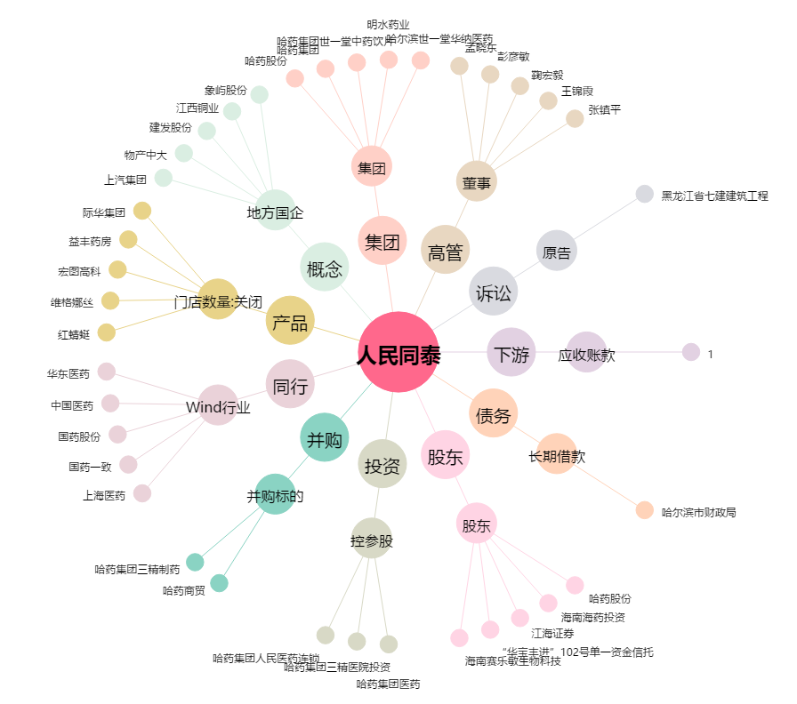
人民同泰[600829.SH] - 关系概览图

